kuantitatif
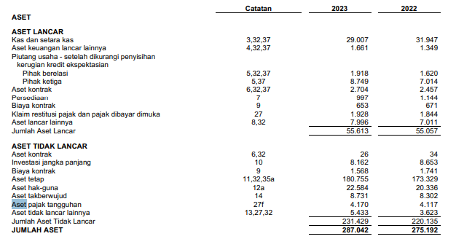

 | Semua aset lancar pada tahun 2023 : $184.257 millions
 | Semua aset lancar pada tahun 2022 : $169.684 millions
 | Perbandingan kenaikan pada tahun 2022 dan 2023 : $14.573

Semua aset lancar pada tahun 2023 : Rp 55.613 miliar
Semua aset lancar pada tahun 2022 : Rp 55.057 miliar
Perbandingan kenaikan pada tahun 2022 dan 2023 : =Rp 0.556 miliar

kualitatif
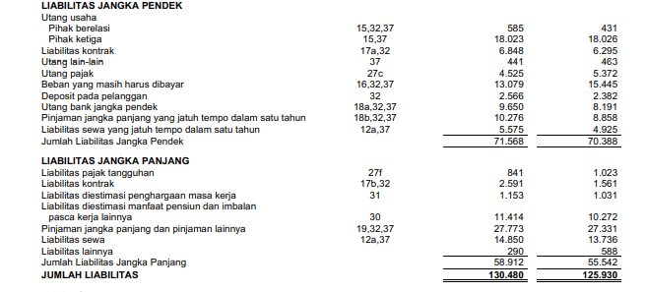
 |  | 2023 | 2022
 |  | Jumlah aset lancar = $184.257 millions | Jumlah aset lancar = $169.684
 |  | Jumlah utang lancar = $104.149 millions | Jumlah utang lancar =$95.082
 |  | Kualitatif = $184.257 - $104.149 = $80.108 millions | Kualitatif = $169.684-$95.082=$74.002 millions

Rumus kualitatif = aktiva lancar - utang lancar
pada tahun 2023, | Pada tahun 2022,
Jumlah aset lancar = Rp 55.613 miliar | Jumlah aset lancar =Rp 55.057 miliar
Jumlah utang lancar = Rp 71.568 miliar | Jumlah utang lancar =Rp 70.388 miliar
Kualitatif = Rp 55.613 miliar - Rp 71.568 miliar = -15.955 miliar | Kualitatif = Rp 55.057 miliar - Rp 70.388 miliar = -15.331 miliar

konsep fungsional
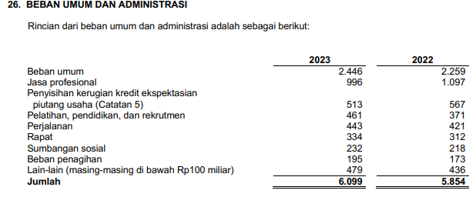
Perusahaan Nasional
Konsep Fungsional = Beban bunga/Laba x Piutang | Perusahaan Internasional
Rp6.099 miliar/Rp32.208 miliar x Rp10.667 miliar =2.019 miliar | Konsep Fungsional = Beban bunga/Laba x Piutang
 | $1.968 millions/$72.361 millions x $48.688 millions = $1.324 millions

